Додаток_2_Форма пропозиції
 |  |  |  |  |  |  |  | Додаток №2 до Запиту_2970SP
 |  | Форма цінової пропозиції

(Назва Учасника), надає свою пропозицію щодо участі в тендері на закупівлю Зарядних станцій та принтерів
Відомості про підприємство |  |  | Повне найменування учасника – суб’єкта господарювання
 |  |  | Ідентифікаційний код за ЄДРПОУ або реєстраційний номер облікової картки платника податків
 |  |  | Реквізити (адреса - юридична та фактична, телефон, факс, телефон для контактів, e-mail, розрахунковий рахунок)
Відомості про особу (осіб), які уповноважені представляти інтереси Учасника |  |  | (Прізвище, ім’я, по батькові, посада, контактний телефон)

№ п/п | Технічні характеристики та опис |  |  |  | Кількість, шт. | Ціна, за одиницю, (з урахуванням всіх податків і зборів) * | Вартість, грн., (з урахуванням всіх податків і зборів) * | Умови оплати, % передплати /післяплати | Термін поставки товару, календарних днів

 | Назва, візуалізація | Запит** | Пропозиція (вказати модель, торгову марку, виробника, параметри та характеристики продукції) | Візуалізація (надати фото товарів) | Запит |  |  | Прописати | Прописати
1 | 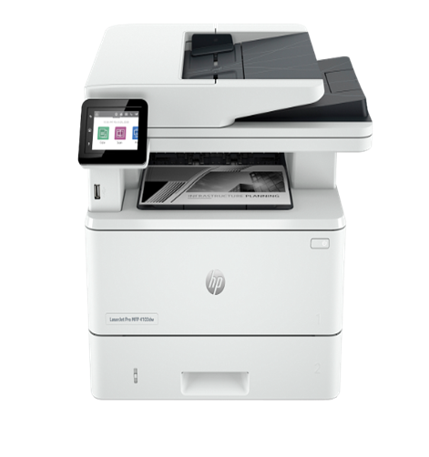 HP LaserJet Pro 4103dw (2Z627A) або еквівалент | Тип: БФП; Клас пристрою: офісний Технологія і палітра друку: лазерна чорно-біла Формат паперу: A4 Роздільна здатність друку, dpi: 1200х1200 Швидкість чорно-білого друку, стор./хв: 40 Вихід першої чорно-білої сторінки, сек: 6,3 Максимальний обсяг друку, стор./міс: 80000 Дуплекс Щільності паперу, г/м2: 60-200 т Конфігурація картриджів: чорний; Кількість картриджів: 1 Тип сканера: планшетний Роздільна здатність, dpi: 1200х1200 Швидкість чорно-білого копіювання, стор / хв: 40 Автоподавач оригіналів Масштабування,%: 25-400 Кількість копій за цикл: 9999 USB Друк з USB-накопичувачів Друк з мобільних пристроїв: + (HP Smart App; Apple AirPrint; Mopria) Wi-Fi, Ethernet Кольоровий РК-дисплей:+ (2,7 ", сенсорний) Ємність подачі, стор: 350 ; Ємність прийому, стор: 150 Розміри, мм: 430 x 634 x 325 ; Вага, кг: 12,6 Енергоспоживання, Вт (максимум/очікування): 510/7,5 |  |  | 3 |  | 0.00
2 | 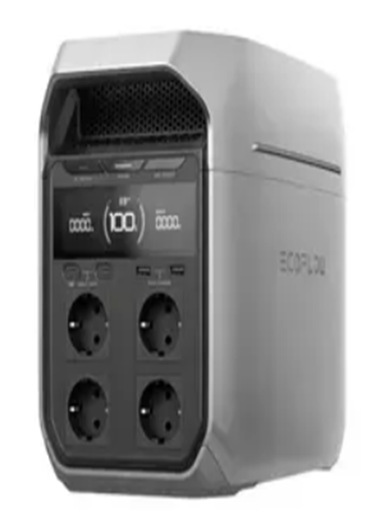 Зарядна станція EcoFlow DELTA 3 Plus або еквівалент | Ємність 1024 Вт·год Номінальна потужність, Вт 1800 Віддалене керування Wi-Fi, Bluetooth Цикли заряджання 4000 Потужність втомобільної розетки (прикурювача), Вт 126.0 Потужність USB Type-A, Вт 36. Потужність USB Type-C, Вт 140. Кількість: USB Type-C х2. DC х2 USB Type-A х2 USB Type-C х2 Розетка AC 230В х4 Можливість модернізації: Підключення сонячної панелі Форма вихідного сигналу: Чиста синусоїда Технологія LiFePO4 Кількість USB Type-A х2 Автомобільна розетка (прикурювач) х1 Кількість розеток х4 Пікова потужність, Вт 3600 Дисплей Розміри, мм 398 × 200 × 284 ; Вага 13 кг. Час заряджання станції: Від мережі: 56 хв.; Від сонячної панелі (2х500 Вт): до 70 хв. ; Від автомобільного акумулятора у поєднанні із EcoFlow Alternator Charger: 1,3 год; Від інверторного генератора: близько1 год. Додаткова інформація: Максимальна потужність пристроїв, що підтримується X-Boost - 2400 Вт USB-A - 2 (Швидка зарядка) - 36 Вт макс. USB-C – 2 – 140 Вт макс. Car Power × 1 12.6V, 10A, 126 Вт макс. DC5521 × 2 2 × 12.6V, 3A макс.; 4000 циклів зі збереженням ємності до 80%. Перемикання в режим ДБЖ: <10 мс. |  |  | 16 |  | 0.00

Всього вартість пропозиції, грн* |  |  |  |  |  | 0.00
* Товариство Червоного Хреста України є громадською неприбутковою організацією і просить надати максимальні знижки на товар, вказаний у ціновій пропозиції.
** Закупівля здійснюється окремими позиціями/лотами.
Пропозицію надати у форматі .pdf та у форматі Exel
Увага! !!! Аналоги не допускаються. Закупівля багатофункціональних пристроїв HP LaserJet Pro 4103dw (2Z627A) обумовлене необхідністю підтримання єдиного парку друкарської техніки ТЧХУ. Використання зазначеної моделі забезпечує уніфікацію витратних матеріалів, сумісність із наявною інфраструктурою, спрощує технічне адміністрування, сервісне обслуговування та оптимізує витрати на експлуатацію обладнання. Закупівлі зарядних станцій EcoFlow DELTA 3 Plus, зазначена модель включена до переліку оргтехніки та обладнання, затвердженого і рекомендованого до закупівлі в системі ТЧХУ. Вибір даної позиції зумовлений відповідністю технічним потребам організації, наявністю позитивного досвіду використання, а також уніфікацією обладнання в структурних підрозділах. Зазначення конкретних моделей пов’язане виключно з виробничою необхідністю, забезпеченням сумісності, ефективної експлуатації та стандартизації технічного оснащення. Додаткові вимоги: 1. Вартість доставки, розвантаження та завантаження товару, пакування, маркування мають бути включеними у вартість товару. 2. Кожна партія товару повинна супроводжуватись документами, визначеними у вимогах до якості. Під час поставки також мають бути надані інструкції з експлуатації та гарантійні талони для кожної позиції товару. 3. Переможець тендеру зобов'язаний поставити продукцію у відповідності до поданої ним тендерної пропозиції без внесення додаткових змін. У разі виникнення будь-яких змін (зміни ТМ та інше), обов'язково повідомити про це ініціатора закупівлі. 4. У разі виявлення неякісного товару або такого, що не відповідає умовам договору, учасник-переможець зобов’язаний замінити неякісний товар протягом 5 робочих днів з моменту виявлення неякісного товару на якісний без будь-якої додаткової оплати з боку замовника. Вимоги до умов поставки, транспортування, пакування: Товар має бути упаковано таким чином, щоб унеможливити його втрату цілісності та функціональних властивостей під час транспортування до місця
Примітка: вартість одиниці продукції та загальну вартість пропозиції потрібно заповнювати у гривнях, зазначаючи цифрове значення, яке має не більше двох знаків після коми.
Ми погоджуємось, що всі витрати, пов’язані з доставкою товару, завантажувально-розвантажувальними роботами, здійснюються за рахунок Постачальника за наданою адресою: м. Київ, вул. Ділова, 3.
Ми ознайомлені та погоджуємося з Умовами типового Договору ТЧХУ (Додаток №3 до Запиту).
Ми погоджуємося з умовами, що Замовник має право розділити дану закупівлю між декількома постачальниками за умови наявності більш вигідних умов на різні позиції.
Ми погоджуємося з умовами, що Ви можете відхилити нашу чи всі надані пропозиції, та розуміємо, що Ви не обмежені у прийнятті будь-якої іншої пропозиції з більш вигідними для Вас умовами.
Ми погоджуємось зафіксувати цінову пропозицію протягом 90 календарних днів з моменту подачі.
Подаючи свою пропозицію ми підтверджуємо повну комплектацію та відповідність умовам зазначеним в Запиті.
Учасники повинні надсилати цінові пропозиції з підписом і печаткою (за наявності).

Керівник організації/ФОП:____________________________ ( ____________________)
МП підпис ПІБ

